AJM- GDL-
 |  |  |  |  | Título |  | PEDIDO |  |  |  |  |  |  |  |  | FOLIO |  | GDL-291
 |  |  |  |  | Área |  |  |  | Ventas

Fecha |  |  |  |  | No. De Cliente |  |  | No. Pedido |  |  |  | Condiciones
3-Mar-22 |  |  |  |  |  |  |  | GDL-266
DATOS DE FACTURACIÓN
Nombre | Delgado y Compañía S.A. de C.V.
R.F.C. | DEL951228SS3 |  |  |  |  |  |  |  |  |  | C.P. | 97000 |  |  | Asesor: |  |  | Sergio Macias
Domicilio | Calle 68 # 450-A, entre calle 49 y 51 |  |  |  |  |  |  |  |  |  |  |  |  |  | Levanto Pedido: |  |  | Laura Sagun
Colonia | Col. Centro |  |  |  |  |  |  |  |  |  |  |  |  |  | Cliente Nuevo: |  |  | SI
Ciudad | Merida, Yucatan |  |  |  |  |  |  |  |  |  |  |  |  |  | Medio |  |  | Tranporte Consolidado
Teléfono | 999 217 7265 |  |  |  |  |  |  |  |  |  |  |  |  |  | LAB |  |  | Guadalajara
E-mail | sergioespadas@delgadoycia.mx
DATOS DE ENTREGA |  |  |  |  |  |  |  |  |  |  |  |  |  |  |  |  | FORMA DE ENTREGA
Domicilio |  |  |  |  |  |  |  |  |  |  |  |  |  |  |  |  | Nosotros
 |  |  |  |  |  |  |  |  |  |  |  |  |  |  |  |  | X
Colonia |  |  |  |  |  |  |  |  |  |  |  |  |  |  |  |  | Cliente Recoge

Ciudad / Estado |  |  |  |  |  |  |  |  |  |  |  |  |  |  |  |  | Transporte

Contacto y Teléfono |  |  |  |  |  |  |  |  | Fecha de Entrega |  |  | Horario de Entrega |  |  |  |  | Servicio
Sergio Espadas |  |  |  |  |  |  |  |  | 2022-03-09 |  |  | 9:00 a 14:00 hrs

Cantidad | Unidad |  | Código |  |  |  | Medida |  |  | Descripción |  |  |  |  |  |  | Precio |  | Importe
34 | 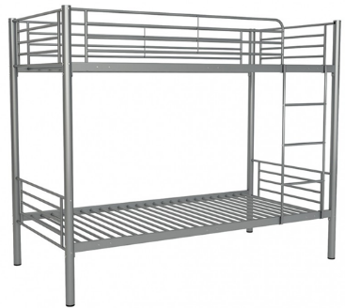 Piezas |  |  |  |  |  | Alto:160cm; Largo:200cm; Ancho:200cm |  |  | Estructura (postes travesaños) a base de perfil tubular redondo de 60mm de diámetro Cal.18, incluye las preparaciones necesarias para soportar la plataforma (tambor) a base de cremalleras fabricada en lamina de acero cal.14; Plataforma (tambor) base de ángulo de lamina Cal.14 de 50.8mm x 50.8mm formando un marco rígido; Cuerpo de la plataforma (tambor) a base de alambre de acero provisto con templadores en los extremos. |  |  |  |  |  |  | 1,230.00 |  | 41,820.00 | 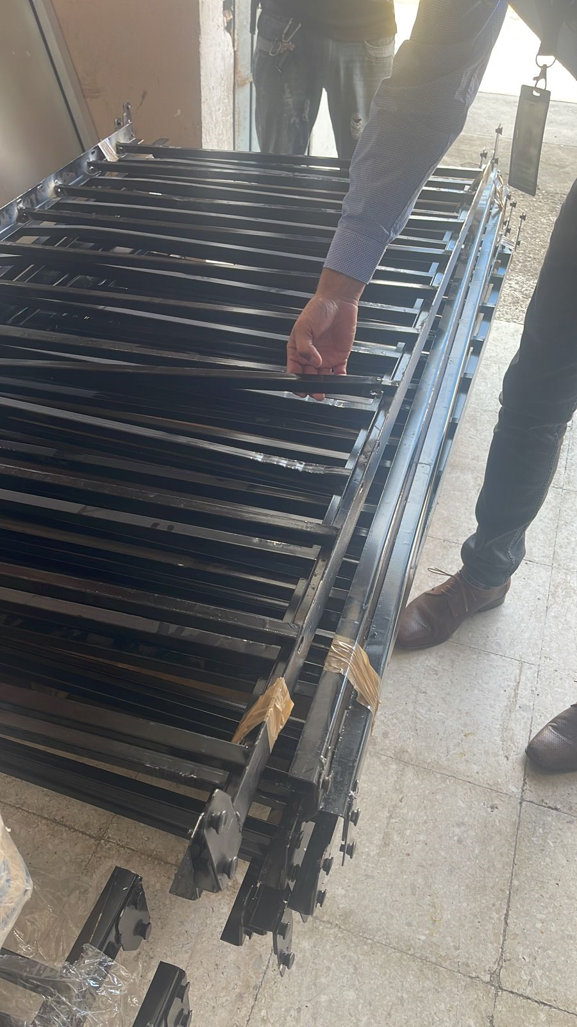

IMPORTE CON LETRA: |  |  |  | Trecientos Dos Mil, Cuatrocientos Ochenta y Un pesos 60/100 M.N. |  |  |  |  |  |  |  |  |  |  |  | Subtotal |  |  | 41,820.00
CAMBIOS DE ESPECIFICACIÓN TÉCNICA SOLICITADOS / OBSERVACIONES: |  |  |  |  |  |  |  |  |  |  |  |  |  |  |  | IVA 16% |  |  | 6,691.20
 |  |  |  |  |  |  |  |  |  |  |  |  |  |  |  | Total |  |  | 48,511.20
 |  |  |  |  |  |  |  |  |  |  |  |  |  |  |  | Nombre y Firma del Cliente:

Empaque: |  | Local |  |  |  |  | Paquetería |  |  |  | Camión |  |  | X |  | Revisó:
Método y forma de pago: |  |  |  |  |  | PUE |  |  |  |  |  |  | PPD 99
Uso CFDI: |  | G01
Enviado a Enlace |  |  |  |  |  | Salida |  |  |  | Factura |  |  |  |  | Otros

Tecnica
PART | CLAVE | DESCRIPCIÓN DE LA CONVOCANTE | CANTIDAD
4 | 513.560.0023.00.01 | Litera metálica. Dimensiones generales: largo 200cm; ancho 100cm; altura 160cm; Capacidad de carga: 300 kg. Descripción técnica: Estructura (postes travesaños) a base de perfil tubular redondo de 60mm de diámetro, fabricado en lamina de acero al carbono rolado en frio, calibre 18, incluye las preparaciones necesarias para soportar la plataforma (tambor) de la cama, a base de cremalleras fabricada en lamina de acero, calibre 14; plataforma (tambor) marco fabricado a base de ángulo de lamina de acero al carbono rolado en frio, calibre 14 de 50.8 mm x 50.8 mm formando un marco rígido; cuerpo de la plataforma (tambor) fabricado a base de alambre de acero provisto con templadores en los extremos; cabecera y piecera fabricados en lamina de acero al carbono rolado en frio, calibre 22; regatones y tapa superior de poste con diseño circular de 82 mm de diámetro, fabricado a base de polipropileno de alta densidad; escalera fabricada a base de perfil tubular redondo de 30 mm de diámetro de acero al carbono rolado en frio, calibre 18. Acabados: acero al carbono rolado en frio con pintura micro pulverizada electrostática hibrida y texturizado fino semi-mate; travesaños antiderrapantes. Sistema de ensamble: acero al carbono rolado en frio por punto y por arco eléctrico a base de soldadura MIG, y tornillería semi-oculta de alta resistencia con acabado galvanizado. Tolerancias en las dimensiones generales de más / menos 10 por ciento.4 | 106 | 